Planilha1
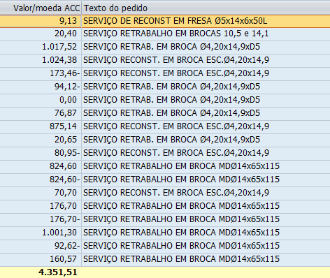
Termo | Categoria
INSERTO | Insertos
FRESA | Rotativas
BROCA | Rotativas
MACHO | Rotativas
ALARG | Rotativas
ESCAR | Rotativas
CARAC | Caracol e Fell
FEL | Caracol e Fell
REBOLO | Abrasivos
LIXA | Abrasivos
DISCO | Abrasivos
GRIND | Abrasivos
BRUN | Brunidores
REVEST | Revestimentos
PORTA | Porta Ferramentas
BROCHA | Brocha
SHAV | Shaving
LOGOT | Logotipo
SERRA | Serra e Lima
LIMA | Serra e Lima
PARAF | Acessórios de torno
GRAMPO | Acessórios de torno
CALÇO | Acessórios de torno
PINO | Acessórios de torno
REBITE | Acessórios de torno
CHAVE | Acessórios de torno
ALAV | Acessórios de torno
CUNHA | Acessórios de torno
DRES | Dressadores

